상품제안서
스테인리스 모노 머그컵 360ml | 상품코드: F11334

 |  |  |  |  |  |  | 02-412-0044 | www.easy1.co.kr
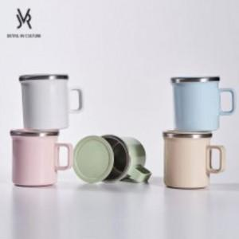 

【상세/제작정보】 | 인쇄규격 - 가로*세로 7cm*6cm (전면 중앙 기준)

【인쇄/포장옵션】 | 실크 / 포장지포장

【공급단가】 | 수량 | 100~ | 300~ | 500~ | 1,000~ | 3,000~
*VAT별도 | 단가 | 7,700원 | 7,420원 | 7,150원 | 6,870원 | 6,600원

【상품 URL】 | https://easy1.co.kr:443/src/goods_detail.php?gdno=11334

